Chi tiết địa chất
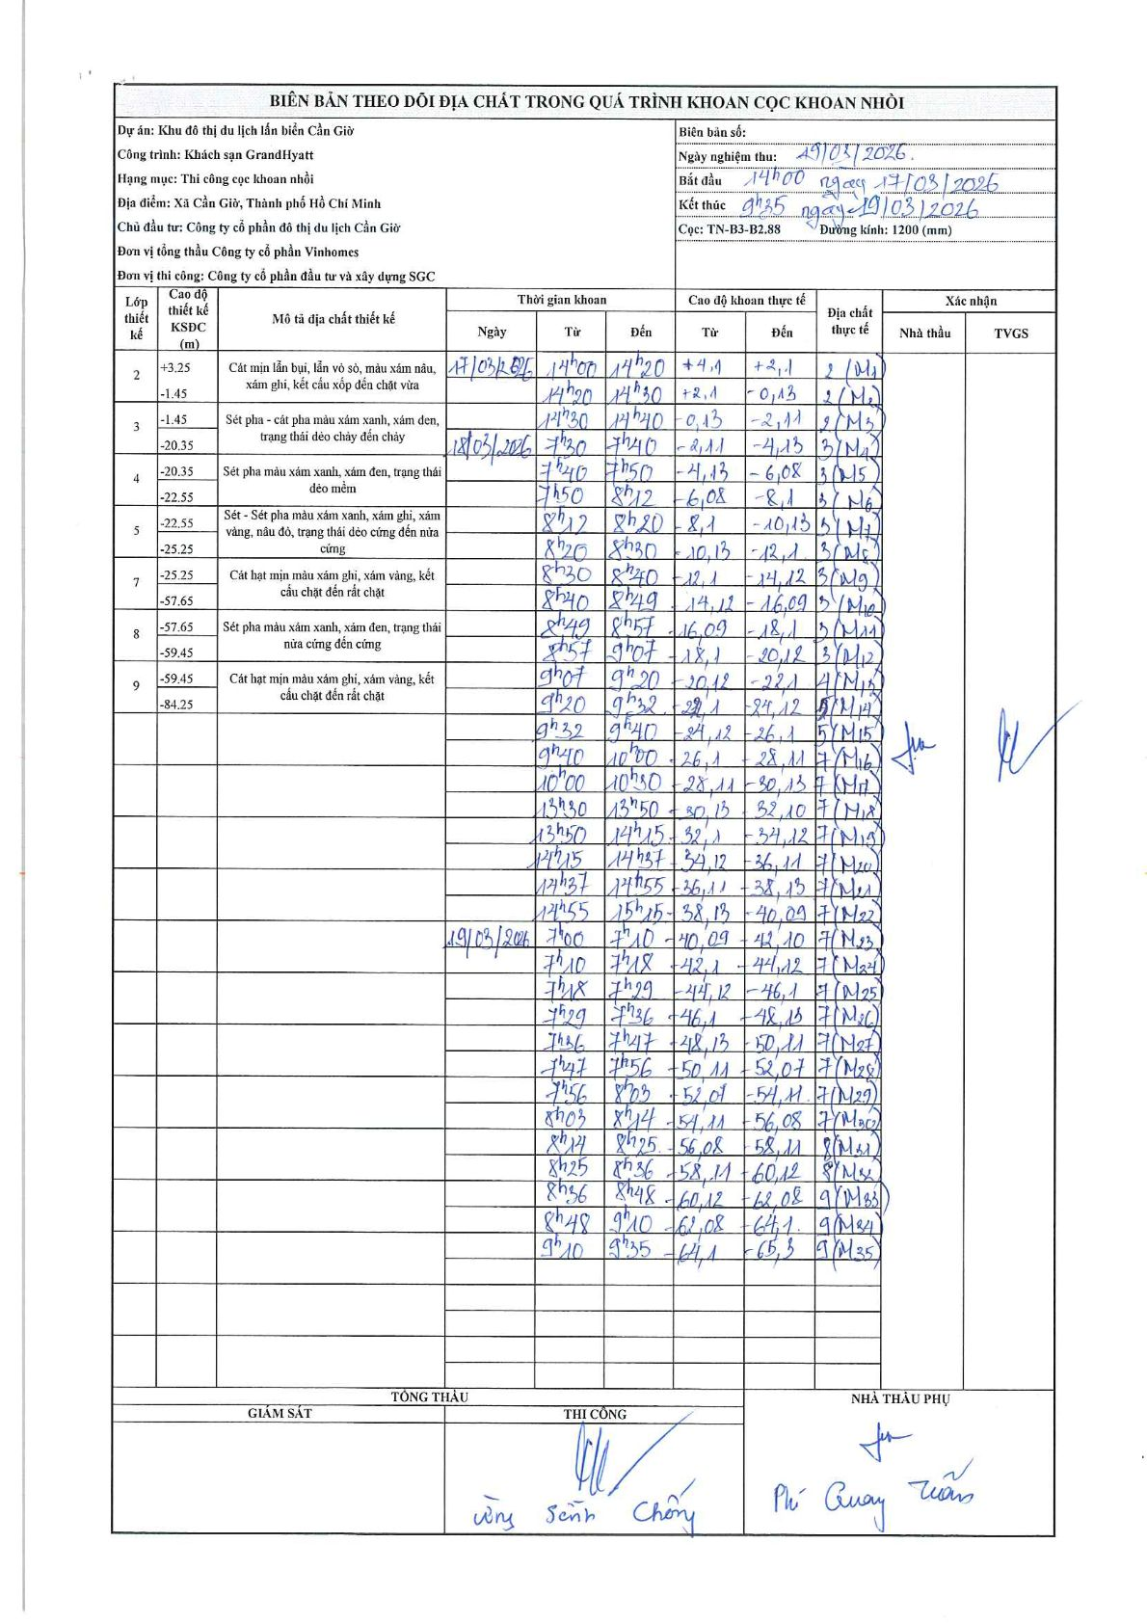
Dự án | Cần Giờ
Hạng mục | Thi công cọc khoan nhồi
Tên bộ phận | Khách sạn Grand Hyatt
Số hiệu cọc | TN-B3-B2.88
Tên Máy khoan | SGCT-KCN0001
Đường kính | D1200
Bắt đầu thi công | 14:00 17/03/2026
Kết thúc thi công | 09:35 19/03/2026

Địa chất TT | Đường kính | Mô tả lớp thiết kế | Từ (h) | Đến (h) | Cao độ từ | Cao độ đến | T.Gian (h) | Dài (m) | V (m/h) | Ghi chú
2 | D1200 | Cát mịn lẫn bụi, lẫn vỏ sò, màu xám nâu, xám ghi, kết cấu xốp đến chặt vừa | 14:00 17/03/2026 | 14:20 17/03/2026 | 4.1 | 2.1 | 0.33 | 2 | 6
2 | D1200 | Cát mịn lẫn bụi, lẫn vỏ sò, màu xám nâu, xám ghi, kết cấu xốp đến chặt vừa | 14:20 17/03/2026 | 14:30 17/03/2026 | 2.1 | -0.13 | 0.17 | 2.23 | 13.38
2 | D1200 | Cát mịn lẫn bụi, lẫn vỏ sò, màu xám nâu, xám ghi, kết cấu xốp đến chặt vừa | 14:30 17/03/2026 | 14:40 17/03/2026 | -0.13 | -2.11 | 0.17 | 1.98 | 11.88
3 | D1200 | Sét pha - cát pha màu xám xanh, xám đen, trạng thái dẻo chảy đến chảy | 07:30 18/03/2026 | 07:40 18/03/2026 | -2.11 | -4.13 | 0.17 | 2.02 | 12.12
3 | D1200 | Sét pha - cát pha màu xám xanh, xám đen, trạng thái dẻo chảy đến chảy | 07:40 18/03/2026 | 07:50 18/03/2026 | -4.13 | -6.08 | 0.17 | 1.95 | 11.7
3 | D1200 | Sét pha - cát pha màu xám xanh, xám đen, trạng thái dẻo chảy đến chảy | 07:50 18/03/2026 | 08:12 18/03/2026 | -6.08 | -8.1 | 0.37 | 2.02 | 5.51
5 | D1200 | Sét pha - cát pha màu xám xanh, xám đen, trạng thái dẻo chảy đến chảy | 08:12 18/03/2026 | 08:20 18/03/2026 | -8.1 | -10.13 | 0.13 | 2.03 | 15.23
3 | D1200 | Sét pha - cát pha màu xám xanh, xám đen, trạng thái dẻo chảy đến chảy | 08:20 18/03/2026 | 08:30 18/03/2026 | -10.13 | -12.1 | 0.17 | 1.97 | 11.82
3 | D1200 | Sét pha - cát pha màu xám xanh, xám đen, trạng thái dẻo chảy đến chảy | 08:30 18/03/2026 | 08:40 18/03/2026 | -12.1 | -14.12 | 0.17 | 2.02 | 12.12
3 | D1200 | Sét pha - cát pha màu xám xanh, xám đen, trạng thái dẻo chảy đến chảy | 08:40 18/03/2026 | 08:49 18/03/2026 | -14.12 | -16.09 | 0.15 | 1.97 | 13.13
5 | D1200 | Sét pha - cát pha màu xám xanh, xám đen, trạng thái dẻo chảy đến chảy | 08:49 18/03/2026 | 08:57 18/03/2026 | -16.09 | -18.1 | 0.13 | 2.01 | 15.08
3 | D1200 | Sét pha - cát pha màu xám xanh, xám đen, trạng thái dẻo chảy đến chảy | 08:57 18/03/2026 | 09:07 18/03/2026 | -18.1 | -20.12 | 0.17 | 2.02 | 12.12
4 | D1200 | Sét pha màu xám xanh, xám đen, trạng thái dẻo mềm | 09:07 18/03/2026 | 09:20 18/03/2026 | -20.12 | -22.1 | 0.22 | 1.98 | 9.14
5 | D1200 | Sét - Sét pha màu xám xanh, xám ghi, xám vàng, nâu đỏ, trạng thái dẻo cứng đến nửa cứng | 09:20 18/03/2026 | 09:32 18/03/2026 | -22.1 | -24.12 | 0.2 | 2.02 | 10.1
5 | D1200 | Sét - Sét pha màu xám xanh, xám ghi, xám vàng, nâu đỏ, trạng thái dẻo cứng đến nửa cứng | 09:32 18/03/2026 | 09:40 18/03/2026 | -24.12 | -26.1 | 0.13 | 1.98 | 14.85
7 | D1200 | Cát hạt mịn màu xám ghi, xám vàng, kết cấu chặt đến rất chặt | 09:40 18/03/2026 | 10:00 18/03/2026 | -26.1 | -28.11 | 0.33 | 2.01 | 6.03
7 | D1200 | Cát hạt mịn màu xám ghi, xám vàng, kết cấu chặt đến rất chặt | 10:00 18/03/2026 | 10:30 18/03/2026 | -28.11 | -30.13 | 0.5 | 2.02 | 4.04
7 | D1200 | Cát hạt mịn màu xám ghi, xám vàng, kết cấu chặt đến rất chặt | 13:30 18/03/2026 | 13:50 18/03/2026 | -30.13 | -32.1 | 0.33 | 1.97 | 5.91
7 | D1200 | Cát hạt mịn màu xám ghi, xám vàng, kết cấu chặt đến rất chặt | 13:50 18/03/2026 | 14:15 18/03/2026 | -32.1 | -34.12 | 0.42 | 2.02 | 4.85
7 | D1200 | Cát hạt mịn màu xám ghi, xám vàng, kết cấu chặt đến rất chặt | 14:15 18/03/2026 | 14:37 18/03/2026 | -34.12 | -36.11 | 0.37 | 1.99 | 5.43
7 | D1200 | Cát hạt mịn màu xám ghi, xám vàng, kết cấu chặt đến rất chặt | 14:37 18/03/2026 | 14:55 18/03/2026 | -36.11 | -38.13 | 0.3 | 2.02 | 6.73
7 | D1200 | Cát hạt mịn màu xám ghi, xám vàng, kết cấu chặt đến rất chặt | 14:55 18/03/2026 | 15:15 18/03/2026 | -38.13 | -40.09 | 0.33 | 1.96 | 5.88
7 | D1200 | Cát hạt mịn màu xám ghi, xám vàng, kết cấu chặt đến rất chặt | 07:00 19/03/2026 | 07:10 19/03/2026 | -40.09 | -42.1 | 0.17 | 2.01 | 12.06
7 | D1200 | Cát hạt mịn màu xám ghi, xám vàng, kết cấu chặt đến rất chặt | 07:10 19/03/2026 | 07:18 19/03/2026 | -42.1 | -44.12 | 0.13 | 2.02 | 15.15
7 | D1200 | Cát hạt mịn màu xám ghi, xám vàng, kết cấu chặt đến rất chặt | 07:18 19/03/2026 | 07:29 19/03/2026 | -44.12 | -46.1 | 0.18 | 1.98 | 10.8
7 | D1200 | Cát hạt mịn màu xám ghi, xám vàng, kết cấu chặt đến rất chặt | 07:29 19/03/2026 | 07:36 19/03/2026 | -46.1 | -48.13 | 0.12 | 2.03 | 17.4
7 | D1200 | Cát hạt mịn màu xám ghi, xám vàng, kết cấu chặt đến rất chặt | 07:36 19/03/2026 | 07:47 19/03/2026 | -48.13 | -50.11 | 0.18 | 1.98 | 10.8
7 | D1200 | Cát hạt mịn màu xám ghi, xám vàng, kết cấu chặt đến rất chặt | 07:47 19/03/2026 | 07:56 19/03/2026 | -50.11 | -52.07 | 0.15 | 1.96 | 13.07
7 | D1200 | Cát hạt mịn màu xám ghi, xám vàng, kết cấu chặt đến rất chặt | 07:56 19/03/2026 | 08:03 19/03/2026 | -52.07 | -54.11 | 0.12 | 2.04 | 17.49
7 | D1200 | Cát hạt mịn màu xám ghi, xám vàng, kết cấu chặt đến rất chặt | 08:03 19/03/2026 | 08:14 19/03/2026 | -54.11 | -56.08 | 0.18 | 1.97 | 10.75
8 | D1200 | Sét pha màu xám xanh, xám đen, trạng thái nửa cứng đến cứng | 08:14 19/03/2026 | 08:25 19/03/2026 | -56.08 | -58.11 | 0.18 | 2.03 | 11.07
8 | D1200 | Sét pha màu xám xanh, xám đen, trạng thái nửa cứng đến cứng | 08:25 19/03/2026 | 08:36 19/03/2026 | -58.11 | -60.12 | 0.18 | 2.01 | 10.96
9 | D1200 | Cát hạt mịn màu xám ghi, xám vàng, kết cấu chặt đến rất chặt | 08:36 19/03/2026 | 08:48 19/03/2026 | -60.12 | -62.08 | 0.2 | 1.96 | 9.8
9 | D1200 | Cát hạt mịn màu xám ghi, xám vàng, kết cấu chặt đến rất chặt | 08:48 19/03/2026 | 09:10 19/03/2026 | -62.08 | -64.1 | 0.37 | 2.02 | 5.51
9 | D1200 | Cát hạt mịn màu xám ghi, xám vàng, kết cấu chặt đến rất chặt | 09:10 19/03/2026 | 09:35 19/03/2026 | -64.1 | -65.3 | 0.42 | 1.2 | 2.88

ẢNH BIÊN BẢN GỐC

